Table 1
1.韩国学校卫生间4楼北侧男女卫生间
 | 工程地址 | 联友路355路 | 施工面积 |  | 特殊说明
序号 | 分项名称 | 施工说明 | 单位 | 数量
 |  | 艺、材料、品牌、等级、规格说 |  |  |  | 现平面图（实际布局存在差异，需现场勘察）
1 | 拆除空鼓部分瓷砖 | 不空鼓部分 用膨胀螺丝加固 至少固定两个点位 | 项 | 1 | 空鼓瓷砖为中心，至少拆除9宫格
2 | 拆除部分抹平 | 水泥砂浆找平 | 项 | 1 |  | 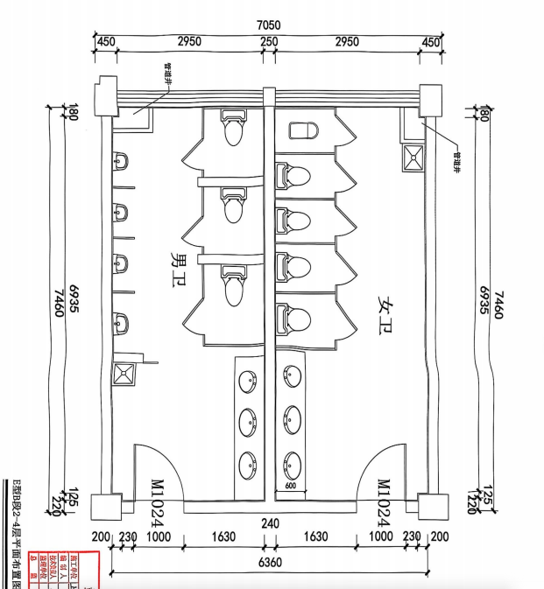
3 | 男卫生间SPC墙板铺贴 | SPC石晶板锁扣密拼10*10方格厚度≥4mm(莫宁顿，丽车或同级以上) | 平方 | 60 | 具备防水防潮特性
4 | 女卫生间SPC墙板铺贴 | SPC石晶板锁扣密拼10*10方格厚度≥4mm(莫宁顿，丽车或同级以上) | 平方 | 60
5 | 男卫生间顶面天花板 | 600*600铝扣板（白色）厚度：0.8 | 平方 | 27
6 | 女卫生间顶面天花板 | 600*600铝扣板（白色）厚度：0.8）厚度：0.8 | 平方 | 27
7 | 集成换气扇 | 600*300，30W以上(金羚或同级以上) | 个 | 2
8 | 小便池上方玻璃 | 有色烤漆钢化玻璃 | 平方 | 9.2
9 | 小便池上方置物架 | 不锈钢支架 大理石台面(黑金砂)宽度：15厘米 | 米 | 3.3
10 | 男卫生间马桶 | 长665mm；宽375mm；高665mm，虹吸式，陶瓷，（恒洁）同级或以上 | 个 | 4
11 | 女卫生间马桶 | 长665mm；宽375mm；高665mm，虹吸式，陶瓷，（恒洁）同级或以上 | 个 | 5
12 | 男卫生间小便池 | 暗装，感应，陶瓷，挂墙式小便池 （箭牌，九牧同级或以上） | 个 | 4
13 | 拖布池 | 长度715mm 宽度420mm 高度520mm，陶瓷(柯鲸或者同级)，陶瓷(柯鲸或者同级) | 个 | 2
14 | 男卫生间洗手池台面 | 大理石台面，翘边 200CM*60CM,通体水槽 | 套 | 1
15 | 女卫生间洗手池台面 | 大理石台面，翘边 220CM*60CM,通体水槽 | 套 | 1
16 | 上下水改造 | 含打洞及水管材料 | 项 | 1 | 地漏，下水道需装反臭装置
17 | 水龙头 | 铜制面盆冷暖水龙头， 出水嘴140mm(四季沐歌或者同级以上) | 个 | 5
18 | 镜子 | 铝合金黑框银镜（参考台面宽，高90cm) | 面 | 2
19 | 顶面灯具 | 40W,600mm*600mm (欧普或者同级以上） | 个 | 8
20 | 电源面板及开关 | 86型墙插，5孔，开关(公牛或同级以上) | 个 | 8
21 | 线路改造 | ≥1.5平方 电缆（德力西或同级） | 平方 | 50 | 布线需防潮保护管套
22 | 镜前灯 | 挂壁长灯（尺寸参考镜子） | 个 | 1
23 | 工具间工具柜 | 不锈钢双门工具柜 宽60*深50*高180 | 个 | 1
24 | 其他配件 | 垃圾桶，门牌，卷纸盒，衣挂钩，洗手液盒，抽纸盒（参考坑位） | 个 |  | 所有90度拐角非圆弧处理的墙体和隔断都要贴防撞条
25 | 卫生间隔断 | 抗倍特成品隔断厚18mm、五金、门锁（304不锈钢） | 平方 | 60
26 |  | 工程直接费：

2.韩国学校卫生间4楼南侧男女卫生间
 | 工程地址 | 联友路355路 | 施工面积 |  | 特殊说明
序号 | 分项名称 | 施工说明 | 单位 | 数量
 |  | 材料、品牌、等级、规格 |  |  |  | 现平面图（实际布局存在差异，需现场勘察）
1 | 拆除空鼓部分瓷砖 | 不空鼓部分 用膨胀螺丝加固 至少固定两个点位 | 项 | 1 | 空鼓瓷砖为中心，至少拆除9宫格
2 | 拆除部分抹平 | 水泥砂浆找平 | 项 | 1 |  | 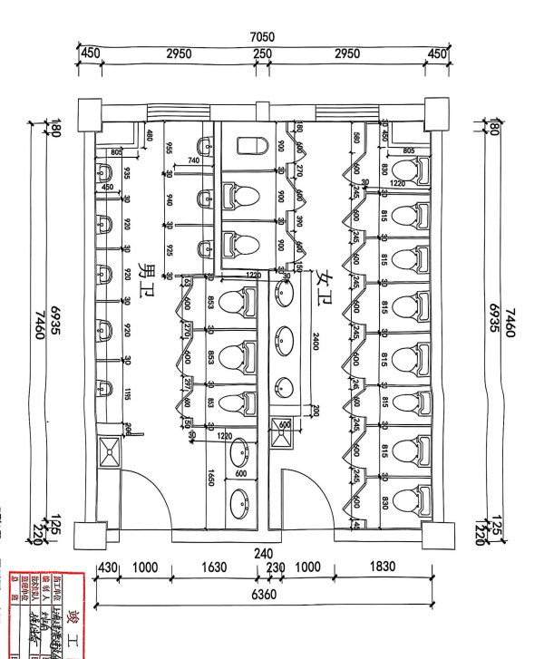
3 | 女卫生间拆除地面 | 铺设下水管道 | 项 | 1
4 | 女卫生间修补地面砖 | 由于地面破坏需铺设新地砖 | 项 | 1 | 台面移动到入门右侧贴墙
5 | 男卫生间SPC墙板铺贴 | SPC石晶板锁扣密拼10*10方格厚度≥4mm(莫宁顿，丽车或同级以上) | 平方 | 60 | 具备防水防潮特性
6 | 女卫生间SPC墙板铺贴 | SPC石晶板锁扣密拼10*10方格厚度≥4mm(莫宁顿，丽车或同级以上) | 平方 | 60
7 | 男卫生间顶面天花板 | 600*600铝扣板（白色）厚度：0.8） | 平方 | 27
8 | 女卫生间顶面天花板 | 600*600铝扣板（白色）厚度：0.8） | 平方 | 27
9 | 集成换气扇 | 600*300，30W以上(金羚或同级以上) | 个 | 2
10 | 小便池上方玻璃 | 有色烤漆钢化玻璃 | 平方 | 9.2
11 | 小便池上方置物架 | 不锈钢支架 大理石台面(黑金砂)宽度：15厘米 | 米 | 3.3
12 | 男卫生间马桶 | 长665mm；宽375mm；高665mm，虹吸式，陶瓷，（恒洁）同级或以上 | 个 | 4
13 | 女卫生间马桶 | 长665mm；宽375mm；高665mm，虹吸式，陶瓷，（恒洁）同级或以上 | 个 | 8
14 | 男卫生间小便池 | 暗装，感应，陶瓷，挂墙式小便池 （箭牌，九牧同级或以上） | 个 | 5
15 | 拖布池 | 长度715mm 宽度420mm 高度520mm，陶瓷(柯鲸或者同级)，陶瓷(柯鲸或者同级) | 个 | 2
16 | 男卫生间洗手池台面 | 大理石台面，翘边 200CM*60CM,通体水槽 | 套 | 1
17 | 女卫生间洗手池台面 | 大理石台面，翘边 200CM*60CM,通体水槽 | 套 | 1
18 | 上下水改造 | 含打洞及水管材料 | 项 | 1 | 地漏，下水道需装反臭装置
19 | 水龙头 | 铜制面盆冷暖水龙头， 出水嘴140mm(四季沐歌或者同级以上) | 个 | 5
20 | 镜子 | 铝合金黑框银镜（参考台面宽，高90cm) | 面 | 2
21 | 顶面灯具 | 40W,600mm*600mm (欧普或者同级以上） | 个 | 8
22 | 电源面板及开关 | 86型墙插，5孔，开关(公牛或同级以上) | 个 | 8
23 | 线路改造 | ≥1.5平方 电缆（德力西或同级） | 平方 | 50 | 布线需防潮保护管套
24 | 镜前灯 | 挂壁长灯（尺寸参考镜子） | 个 | 1
25 | 工具间工具柜 | 不锈钢双门工具柜 宽60*深50*高180 | 个 | 1
26 | 其他配件 | 垃圾桶，门牌，卷纸盒，衣挂钩，洗手液盒，抽纸盒（参考坑位） | 个 |  | 所有90度拐角非圆弧处理的墙体和隔断都要贴防撞条
27 | 卫生间隔断 | 抗倍特成品隔断厚18mm、五金、门锁（304不锈钢） | 平方 | 60
28 |  | 工程直接费：

3.韩国学校卫生间3楼南侧男女卫生间
 | 工程地址 | 联友路355路 | 施工面积 |  | 特殊说明
序号 | 分项名称 | 施工说明 | 单位 | 数量
 |  | 艺、材料、品牌、等级、规格说 |  |  |  | 现平面图（实际布局存在差异，需现场勘察）
1 | 拆除空鼓部分瓷砖 | 不空鼓部分 用膨胀螺丝加固 至少固定两个点位 | 项 | 1 | 空鼓瓷砖为中心，至少拆除9宫格
2 | 拆除部分抹平 | 水泥砂浆找平 | 项 | 1
3 | 女卫生间拆除地面 | 铺设下水管道 | 项 | 1
4 | 女卫生间修补地面砖 | 由于地面破坏需铺设新地砖 | 项 | 1 | 台面移动到入门右侧贴墙
5 | 男卫生间SPC墙板铺贴 | SPC石晶板锁扣密拼10*10方格厚度≥4mm(莫宁顿，丽车或同级以上) | 平方 | 60 | 具备防水防潮特性
6 | 女卫生间SPC墙板铺贴 | SPC石晶板锁扣密拼10*10方格厚度≥4mm(莫宁顿，丽车或同级以上) | 平方 | 60
7 | 男卫生间顶面天花板 | 600*600铝扣板（白色）厚度：0.8） | 平方 | 27
8 | 女卫生间顶面天花板 | 600*600铝扣板（白色）厚度：0.8） | 平方 | 27
9 | 集成换气扇 | 600*300，30W以上(金羚或同级以上) | 个 | 2
10 | 小便池上方玻璃 | 有色烤漆钢化玻璃 | 平方 | 9.2
11 | 小便池上方置物架 | 不锈钢支架 大理石台面(黑金砂)宽度：15厘米 | 米 | 3.3
12 | 男卫生间 | 长665mm；宽375mm；高665mm，虹吸式，陶瓷，（恒洁）同级或以上 | 个 | 4
13 | 女卫生间马桶 | 长665mm；宽375mm；高665mm，虹吸式，陶瓷，（恒洁）同级或以上 | 个 | 8
14 | 男卫生间小便池 | 暗装，感应，陶瓷，挂墙式小便池 （箭牌，九牧同级或以上） | 个 | 5
15 | 拖布池 | 长度715mm 宽度420mm 高度520mm，陶瓷(柯鲸或者同级)，陶瓷(柯鲸或者同级) | 个 | 2
16 | 男卫生间洗手池台面 | 大理石台面，翘边 200CM*60CM,通体水槽 | 套 | 1
17 | 女卫生间洗手池台面 | 大理石台面，翘边 200CM*60CM,通体水槽 | 套 | 1
18 | 上下水改造 | 含打洞及水管材料 | 项 | 1 | 地漏，下水道需装反臭装置
19 | 水龙头 | 铜制面盆冷暖水龙头， 出水嘴140mm(四季沐歌或者同级以上) | 个 | 5
20 | 镜子 | 铝合金黑框银镜（参考台面宽，高90cm) | 面 | 2
21 | 顶面灯具 | 40W,600mm*600mm (欧普或者同级以上） | 个 | 8
22 | 电源面板及开关 | 86型墙插，5孔，开关(公牛或同级以上) | 个 | 8
23 | 线路改造 | ≥1.5平方 电缆（德力西或同级） | 平方 | 50 | 布线需防潮保护管套
24 | 镜前灯 | 挂壁长灯（尺寸参考镜子） | 个 | 1
25 | 工具间工具柜 | 不锈钢双门工具柜 宽60*深50*高180 | 个 | 1
26 | 其他配件 | 垃圾桶，门牌，卷纸盒，衣挂钩，洗手液盒，抽纸盒（参考坑位） | 个 |  | 所有90度拐角非圆弧处理的墙体和隔断都要贴防撞条
27 | 卫生间隔断 | 抗倍特成品隔断厚18mm、五金、门锁（304不锈钢） | 平方 | 60
28 |  | 工程直接费：

4.韩国学校卫生间2楼北侧男女卫生间
 | 工程地址 | 联友路355路 | 施工面积 |  | 特殊说明
序号 | 分项名称 | 施工说明 | 单位 | 数量
 |  | 艺、材料、品牌、等级、规格说 |  |  |  | 现平面图（实际布局存在差异，需现场勘察）
1 | 拆除空鼓部分瓷砖 | 不空鼓部分 用膨胀螺丝加固 至少固定两个点位 | 项 | 1 | 空鼓瓷砖为中心，至少拆除9宫格
2 | 拆除部分抹平 | 水泥砂浆找平 | 项 | 1
3 | 男卫生间SPC墙板铺贴 | SPC石晶板锁扣密拼10*10方格厚度≥4mm(莫宁顿，丽车或同级以上) | 平方 | 60 | 具备防水防潮特性
4 | 女卫生间SPC墙板铺贴 | SPC石晶板锁扣密拼10*10方格厚度≥4mm(莫宁顿，丽车或同级以上) | 平方 | 60
5 | 男卫生间顶面天花板 | 600*600铝扣板（白色）厚度：0.8） | 平方 | 27
6 | 女卫生间顶面天花板 | 600*600铝扣板（白色）厚度：0.8） | 平方 | 27
7 | 集成换气扇 | 600*300，30W以上(金羚或同级以上) | 个 | 2
8 | 小便池上方玻璃 | 有色烤漆钢化玻璃 | 平方 | 9.2
9 | 小便池上方置物架 | 不锈钢支架 大理石台面(黑金砂)宽度：15厘米 | 米 | 3.3
10 | 男卫生间马桶 | 长665mm；宽375mm；高665mm，虹吸式，陶瓷，（恒洁）同级或以上 | 个 | 4
11 | 女卫生间马桶 | 长665mm；宽375mm；高665mm，虹吸式，陶瓷，（恒洁）同级或以上 | 个 | 5
12 | 男卫生间小便池 | 暗装，感应，陶瓷，落地式小便池 （箭牌，九牧同级或以上） | 个 | 4
13 | 拖布池 | 长度715mm 宽度420mm 高度520mm，陶瓷(柯鲸或者同级)，陶瓷(柯鲸或者同级) | 个 | 2
14 | 男卫生间洗手池台面 | 大理石台面，翘边 200CM*60CM,通体水槽 | 套 | 1
15 | 女卫生间洗手池台面 | 大理石台面，翘边 200CM*60CM,通体水槽 | 套 | 1
16 | 上下水改造 | 含打洞及水管材料 | 项 | 1 | 地漏，下水道需装反臭装置
17 | 水龙头 | 铜制面盆冷暖水龙头， 出水嘴140mm(四季沐歌或者同级以上) | 个 | 5
18 | 镜子 | 铝合金黑框银镜（参考台面宽，高90cm) | 面 | 2
19 | 顶面灯具 | 40W,600mm*600mm (欧普或者同级以上） | 个 | 8
20 | 电源面板及开关 | 86型墙插，5孔，开关(公牛或同级以上) | 个 | 8
21 | 线路改造 | ≥1.5平方 电缆（德力西或同级） | 平方 | 50 | 布线需防潮保护管套
22 | 镜前灯 | 挂壁长灯（尺寸参考镜子） | 个 | 1
23 | 工具间工具柜 | 不锈钢双门工具柜 宽60*深50*高180 | 个 | 1
24 | 其他配件 | 垃圾桶，门牌，卷纸盒，衣挂钩，洗手液盒，抽纸盒（参考坑位） | 个 |  | 所有90度拐角非圆弧处理的墙体和隔断都要贴防撞条
25 | 卫生间隔断 | 抗倍特成品隔断厚18mm、五金、门锁（304不锈钢） | 平方 | 60
26 |  | 工程直接费：

5.韩国学校卫生间2楼南侧男女卫生间
 | 工程地址 | 联友路355路 | 施工面积 |  | 特殊说明
序号 | 分项名称 | 施工说明 | 单位 | 数量
 |  | 艺、材料、品牌、等级、规格说 |  |  |  | 现平面图（实际布局存在差异，需现场勘察）
1 | 拆除空鼓部分瓷砖 | 不空鼓部分 用膨胀螺丝加固 至少固定两个点位 | 项 | 1 | 空鼓瓷砖为中心，至少拆除9宫格
2 | 拆除部分抹平 | 水泥砂浆找平 | 项 | 1
3 | 女卫生间拆除地面 | 铺设下水管道 | 项 | 1
4 | 女卫生间修补地面砖 | 由于地面破坏需铺设新地砖 | 项 | 1 | 台面移动到入门右侧贴墙
5 | 男卫生间SPC墙板铺贴 | SPC石晶板锁扣密拼10*10方格厚度≥4mm(莫宁顿，丽车或同级以上) | 平方 | 60 | 具备防水防潮特性
6 | 女卫生间SPC墙板铺贴 | SPC石晶板锁扣密拼10*10方格厚度≥4mm(莫宁顿，丽车或同级以上) | 平方 | 60
7 | 男卫生间顶面天花板 | 600*600铝扣板（白色）厚度：0.8） | 平方 | 27
8 | 女卫生间顶面天花板 | 600*600铝扣板（白色）厚度：0.8） | 平方 | 27
9 | 集成换气扇 | 600*300，30W以上(金羚或同级以上) | 个 | 2
10 | 小便池上方玻璃 | 有色烤漆钢化玻璃 | 平方 | 9.2
11 | 小便池上方置物架 | 不锈钢支架 大理石台面(黑金砂)宽度：15厘米 | 米 | 3.3
12 | 男卫生间 | 长665mm；宽375mm；高665mm，虹吸式，陶瓷，（恒洁）同级或以上 | 个 | 4
13 | 女卫生间马桶 | 长665mm；宽375mm；高665mm，虹吸式，陶瓷，（恒洁）同级或以上 | 个 | 8
14 | 男卫生间小便池 | 暗装，感应，陶瓷，落地式小便池 （箭牌，九牧同级或以上） | 个 | 5
15 | 拖布池 | 长度715mm 宽度420mm 高度520mm，陶瓷(柯鲸或者同级) | 个 | 2
16 | 男卫生间洗手池台面 | 大理石台面，翘边 200CM*60CM,通体水槽 | 套 | 1
17 | 女卫生间洗手池台面 | 大理石台面，翘边 200CM*60CM,通体水槽 | 套 | 1
18 | 上下水改造 | 含打洞及水管材料 | 项 | 1 | 地漏，下水道需装反臭装置
19 | 水龙头 | 铜制面盆冷暖水龙头， 出水嘴140mm(四季沐歌或者同级以上) | 个 | 5
20 | 镜子 | 铝合金黑框银镜（参考台面宽，高90cm) | 面 | 2
21 | 顶面灯具 | 40W,600mm*600mm (欧普或者同级以上） | 个 | 8
22 | 电源面板及开关 | 86型墙插，5孔，开关(公牛或同级以上) | 个 | 8
23 | 线路改造 | ≥1.5平方 电缆（德力西或同级） | 平方 | 50 | 布线需防潮保护管套
24 | 镜前灯 | 挂壁长灯（尺寸参考镜子） | 个 | 1
25 | 工具间工具柜 | 不锈钢双门工具柜 宽60*深50*高180 | 个 | 1
26 | 其他配件 | 垃圾桶，门牌，卷纸盒，衣挂钩，洗手液盒，抽纸盒（参考坑位） | 个 |  | 所有90度拐角非圆弧处理的墙体和隔断都要贴防撞条
27 | 卫生间隔断 | 抗倍特成品隔断厚18mm、五金、门锁（304不锈钢） | 平方 | 60
28 |  | 工程直接费：

6.韩国学校卫生间1楼南侧男女卫生间
 | 工程地址 | 联友路355路 | 施工面积 |  | 特殊说明
序号 | 分项名称 | 施工说明 | 单位 | 数量
 |  | 艺、材料、品牌、等级、规格说 |  |  |  | 现平面图（实际布局存在差异，需现场勘察）
1 | 拆除空鼓部分瓷砖 | 不空鼓部分 用膨胀螺丝加固 至少固定两个点位 | 项 | 1 | 空鼓瓷砖为中心，至少拆除9宫格
2 | 拆除部分抹平 | 水泥砂浆找平 | 项 | 1 |  | 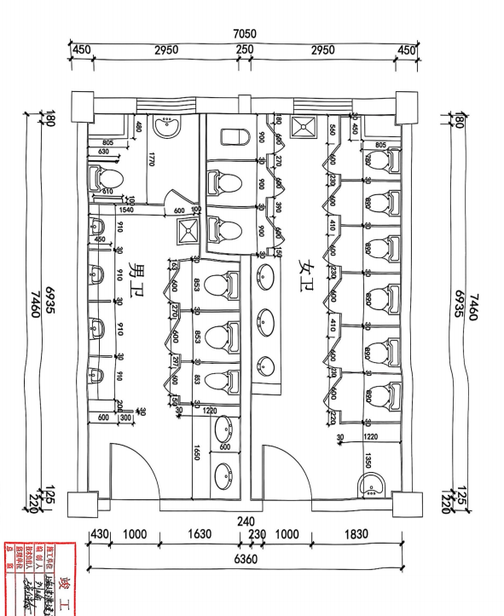
3 | 男女卫生间拆除地面 | 铺设下水管道 | 项 | 1
4 | 女卫生间修补地面砖 | 由于地面破坏需铺设新地砖 | 项 | 1 | 台面移动到入门右侧贴墙
5 | 男卫生间SPC墙板铺贴 | SPC石晶板锁扣密拼10*10方格厚度≥4mm(莫宁顿，丽车或同级以上) | 平方 | 60 | 具备防水防潮特性
6 | 女卫生间SPC墙板铺贴 | SPC石晶板锁扣密拼10*10方格厚度≥4mm(莫宁顿，丽车或同级以上) | 平方 | 60
7 | 集成换气扇 | 600*300，30W以上(金羚或同级以上) | 个 | 2
8 | 男卫生间顶面天花板 | 600*600铝扣板（白色）厚度：0.8） | 平方 | 27
9 | 女卫生间顶面天花板 | 600*600铝扣板（白色）厚度：0.8） | 平方 | 27
10 | 小便池上方玻璃 | 有色烤漆钢化玻璃 | 平方 | 9.2
11 | 小便池上方置物架 | 不锈钢支架 大理石台面(黑金砂)宽度：15厘米 | 米 | 3.3
12 | 男卫生间马桶 | 长665mm；宽375mm；高665mm，虹吸式，陶瓷，（恒洁）同级或以上 | 个 | 3 | 其中2个需要换成 7-10岁儿童用马桶
13 | 女卫生间马桶 | 长665mm；宽375mm；高665mm，虹吸式，陶瓷，（恒洁）同级或以上 | 个 | 7 | 其中3个需要换成 7-10岁儿童用马桶
14 | 无障碍马桶间 | 不锈钢扶手 | 套 | 2
15 | 男卫生间小便池 | 暗装，感应，陶瓷，落地式小便池 （箭牌，九牧同级或以上） | 个 | 4
16 | 拖布池 | 长度715mm 宽度420mm 高度520mm，陶瓷(柯鲸或者同级) | 个 | 2
17 | 男卫生间洗手池台面 | 大理石台面，翘边 200CM*60CM,通体水槽 | 套 | 1 | 7-10岁儿童用高低洗手池
18 | 女卫生间洗手池台面 | 大理石台面，翘边 200CM*60CM,通体水槽 | 套 | 1 | 7-10岁儿童用高低洗手池
19 | 上下水改造 | 含打洞及水管材料 | 项 | 1 | 地漏，下水道需装反臭装置
20 | 水龙头 | 铜制面盆冷暖水龙头， 出水嘴140mm(四季沐歌或者同级以上) | 个 | 5
21 | 镜子 | 铝合金黑框银镜（参考台面宽，高90cm) | 面 | 2
22 | 顶面灯具 | 40W,600mm*600mm (欧普或者同级以上） | 个 | 8
23 | 电源面板及开关 | 86型墙插，5孔，开关(公牛或同级以上) | 个 | 8
24 | 线路改造 | ≥1.5平方 电缆（德力西或同级） | 平方 | 50 | 布线需防潮保护管套
25 | 镜前灯 | 挂壁长灯（尺寸参考镜子） | 个 | 1
26 | 工具间工具柜 | 不锈钢双门工具柜 宽60*深50*高180 | 个 | 1
27 | 其他配件 | 垃圾桶，门牌，卷纸盒，衣挂钩，洗手液盒，抽纸盒（参考坑位） | 个
28 | 卫生间隔断 | 抗倍特成品隔断厚18mm、五金、门锁（304不锈钢） | 平方 | 60
29 |  | 工程直接费：

7.韩国学校卫生间1楼北侧男女卫生间
 | 工程地址 | 联友路355路 | 施工面积 |  | 特殊说明
序号 | 分项名称 | 施工说明 | 单位 | 数量
 |  | 艺、材料、品牌、等级、规格说 |  |  |  | 现平面图（实际布局存在差异，需现场勘察）
1 | 拆除 | 不空鼓部分 用膨胀螺丝加固 至少固定两个点位 | 项 | 1 | 空鼓瓷砖为中心，至少拆除9宫格
2 | 拆除部分抹平 | 水泥砂浆找平 | 项 | 1 |  | 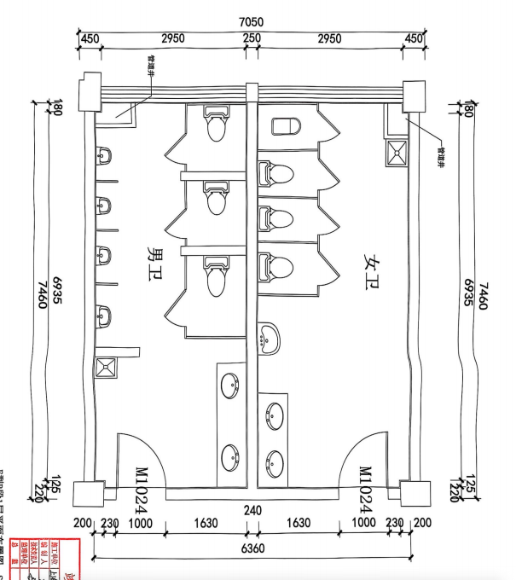
3 | 男女卫生间拆除地面 | 铺设下水管道 | 项 | 1
4 | 男女卫生间修补地面砖 | 由于地面破坏需铺设新地砖 | 项 | 1
5 | 男卫生间SPC墙板铺贴 | SPC石晶板锁扣密拼10*10方格厚度≥4mm(莫宁顿，丽车或同级以上) | 平方 | 60 | 具备防水防潮特性
6 | 女卫生间SPC墙板铺贴 | SPC石晶板锁扣密拼10*10方格厚度≥4mm(莫宁顿，丽车或同级以上) | 平方 | 60
7 | 男卫生间顶面天花板 | 600*600铝扣板（白色）厚度：0.8） | 平方 | 27
8 | 女卫生间顶面天花板 | 600*600铝扣板（白色）厚度：0.8） | 平方 | 27
9 | 集成换气扇 | 600*300，30W以上(金羚或同级以上) | 个 | 2
10 | 小便池上方玻璃 | 有色烤漆钢化玻璃 | 平方 | 9.2
11 | 小便池上方置物架 | 不锈钢支架 大理石台面(黑金砂)宽度：15厘米 | 米 | 3.3
12 | 男卫生间 | 长665mm；宽375mm；高665mm，虹吸式，陶瓷，（恒洁）同级或以上 | 个 | 4
13 | 女卫生间马桶 | 长665mm；宽375mm；高665mm，虹吸式，陶瓷，（恒洁）同级或以上 | 个 | 5
14 | 男卫生间小便池 | 暗装，感应，陶瓷，落地式小便池 （箭牌，九牧同级或以上） | 个 | 4
15 | 拖布池 | 长度715mm 宽度420mm 高度520mm，陶瓷(柯鲸或者同级) | 个 | 2
16 | 男卫生间洗手池台面 | 大理石台面，翘边 200CM*60CM,通体水槽 | 套 | 1
17 | 女卫生间洗手池台面 | 大理石台面，翘边 200CM*60CM,通体水槽 | 套 | 1
18 | 上下水改造 | 含打洞及水管材料 | 项 | 1 | 地漏，下水道需装反臭装置
19 | 水龙头 | 铜制面盆冷暖水龙头， 出水嘴140mm(四季沐歌或者同级以上) | 个 | 5
20 | 镜子 | 铝合金黑框银镜（参考台面宽，高90cm) | 面 | 2
21 | 顶面灯具 | 40W,600mm*600mm (欧普或者同级以上） | 个 | 8
22 | 电源面板及开关 | 86型墙插，5孔，开关(公牛或同级以上) | 个 | 8
23 | 镜前灯 | 挂壁长灯（尺寸参考镜子） | 个 | 1
24 | 工具间工具柜 | 不锈钢双门工具柜 宽60*深50*高180 | 个 | 1
25 | 其他配件 | 垃圾桶，门牌，卷纸盒，衣挂钩，洗手液盒，抽纸盒（参考坑位） | 个 |  | 所有90度拐角非圆弧处理的墙体和隔断都要贴防撞条
26 | 线路改造 | ≥1.5平方 电缆（德力西或同级） | 平方 | 50 | 布线需防潮保护管套
27 | 卫生间隔断 | 抗倍特成品隔断厚18mm、五金、门锁（304不锈钢） | 平方 | 60
28 |  | 工程直接费：

8.韩国学校体育馆卫生间一楼男女卫生间
 | 工程地址 | 联友路355路 | 施工面积 |  | 特殊说明
序号 | 分项名称 | 施工说明 | 单位 | 数量
 |  | 艺、材料、品牌、等级、规格说 |  |  |  | 现平面图（实际布局存在差异，需现场勘察）
1 | 拆除空鼓部分瓷砖 | 不空鼓部分 用膨胀螺丝加固 至少固定两个点位 | 项 | 1 | 空鼓瓷砖为中心，至少拆除9宫格
2 | 顶面天花板更换 | 600*600铝扣板（白色）厚度：0.8） | 平方 | 35 |  | 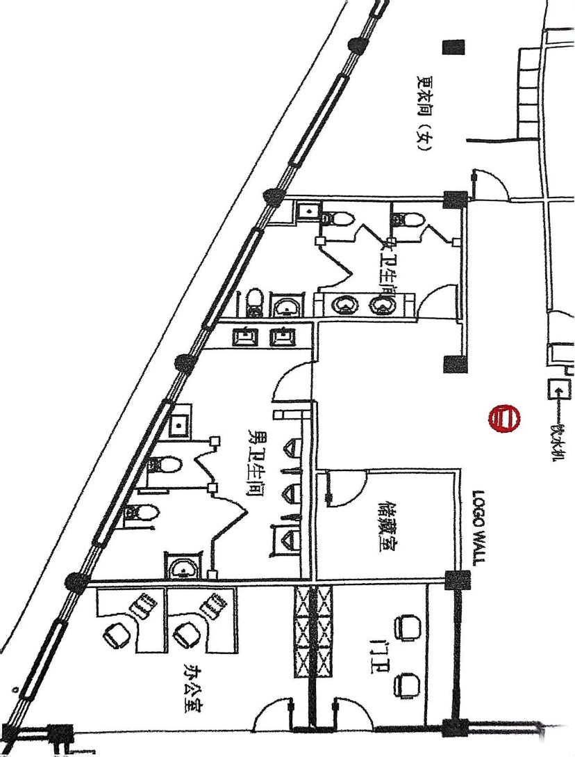
3 | 集成换气扇 | 600*300，30W以上(金羚或同级以上) | 个 | 2
4 | 男卫生间SPC墙板铺贴 | SPC石晶板锁扣密拼10*10方格厚度≥4mm(莫宁顿，丽车或同级以上) | 平方 | 40 | 具备防水防潮特性
5 | 女卫生间SPC墙板铺贴 | SPC石晶板锁扣密拼10*10方格厚度≥4mm(莫宁顿，丽车或同级以上) | 平方 | 30
6 | 男卫生间马桶 | 长665mm；宽375mm；高665mm，虹吸式，陶瓷，（恒洁）同级或以上 | 个 | 3 | 马桶和小便池的布局可以自由设计，经学校同意方可实施，304不锈钢，男女卫生间各一位
7 | 女卫生间马桶 | 长665mm；宽375mm；高665mm，虹吸式，陶瓷，（恒洁）同级或以上 | 个 | 3
8 | 无障碍马桶间 | 不锈钢扶手 | 套 | 2
9 | 男卫生间小便池 | 暗装，感应，陶瓷，落地式小便池 （箭牌，九牧同级或以上） | 个 | 3
10 | 小便池上方玻璃 | 有色烤漆钢化玻璃 | 平方 | 6.6
11 | 小便池上方置物架 | 不锈钢支架 大理石台面(黑金砂)宽度：15厘米 | 米 | 2.5
12 | 拖布池 | 长度715mm 宽度420mm 高度520mm，陶瓷(柯鲸或者同级) | 个 | 2
13 | 灯具 | 40W,600mm*600mm (欧普或者同级以上） | 个 | 8
14 | 电源面板及开关 | 86型墙插，5孔，开关(公牛或同级以上) | 个 | 8
15 | 男女卫生间隔断 | 抗倍特成品隔断厚18mm、五金、门锁（304不锈钢） | 平方 | 31
16 | 男卫生间马桶移位 | 需破环地面及地面恢复 | 项 | 1
17 | 洗手台 | 大理石台面，翘边 200CM*60CM,通体水槽 | 套 | 2 | 地漏，下水道需装反臭装置
18 | 水龙头 | 铜制面盆冷暖水龙头， 出水嘴140mm(四季沐歌或者同级以上) | 个 | 6
19 | 镜子 | 铝合金黑框银镜（参考台面宽，高90cm) | 个 | 2
20 | 线路改造 | ≥1.5平方 电缆（德力西或同级） | 平方 | 30 | 布线需防潮保护管套
21 | 镜前灯 | 挂壁长灯（尺寸参考镜子） | 个 | 1
22 | 工具间工具柜 | 不锈钢双门工具柜 宽60*深50*高180 | 个 | 1
23 | 其他配件 | 垃圾桶，门牌，卷纸盒，衣挂钩，洗手液盒，抽纸盒（参考坑位） | 个 |  | 所有90度拐角非圆弧处理的墙体和隔断都要贴防撞条
24 | 门套 | 木塑复合门215cm*100cm,五金、门锁，闭门器 | 套 | 2 | 304不锈钢
25 |  | 直接工程费

9.韩国学校体育馆卫生间二楼男女卫生间
 | 工程地址 | 联友路355路 | 施工面积 |  | 特殊说明
序号 | 分项名称 | 施工说明 | 单位 | 数量
 |  | 艺、材料、品牌、等级、规格说 |  |  |  | 现平面图（实际布局存在差异，需现场勘察）
1 | 拆除空鼓部分瓷砖 | 不空鼓部分 用膨胀螺丝加固 至少固定两个点位 | 项 | 1 | 空鼓瓷砖为中心，至少拆除9宫格
2 | 顶面天花板更换 | 600*600铝扣板（白色）厚度：0.8） | 平方 | 35 |  | 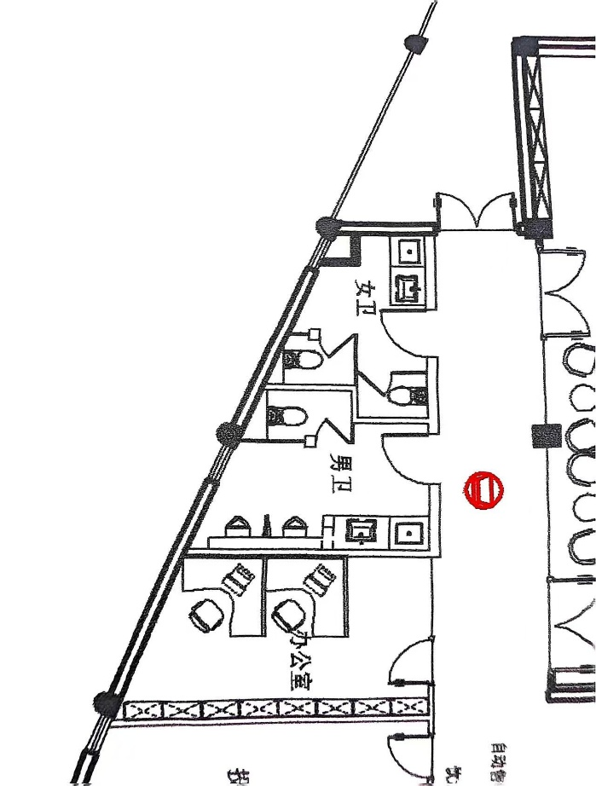
3 | 集成换气扇 | 600*300，30W以上(金羚或同级以上) | 个 | 2
4 | 男卫生间SPC墙板铺贴 | SPC石晶板锁扣密拼10*10方格厚度≥4mm(莫宁顿，丽车或同级以上) | 平方 | 20 | 具备防水防潮特性
5 | 女卫生间SPC墙板铺贴 | SPC石晶板锁扣密拼10*10方格厚度≥4mm(莫宁顿，丽车或同级以上) | 平方 | 15
6 | 男卫生间马桶 | 长665mm；宽375mm；高665mm，虹吸式，陶瓷，（恒洁）同级或以上 | 个 | 1 | 马桶和小便池的布局可以自由设计，经学校同意方可实施
7 | 女卫生间马桶 | 长665mm；宽375mm；高665mm，虹吸式，陶瓷，（恒洁）同级或以上 | 个 | 2
8 | 男卫生间小便池 | 暗装，感应，陶瓷，落地式小便池 （箭牌，九牧同级或以上） | 个 | 2
9 | 小便池上方玻璃 | 有色烤漆钢化玻璃 | 平方 | 4.5
10 | 小便池上方置物架 | 不锈钢支架 大理石台面(黑金砂)宽度：15厘米 | 米 | 2
11 | 拖布池 | 长度715mm 宽度420mm 高度520mm，陶瓷(柯鲸或者同级) | 个 | 2
12 | 灯具 | 40W,600mm*600mm (欧普或者同级以上） | 个 | 6
13 | 电源面板及开关 | 86型墙插，5孔，开关(公牛或同级以上) | 个 | 8
14 | 男女卫生间隔断 | 抗倍特成品隔断厚18mm、五金、门锁（304不锈钢） | 平方 | 29 | 304不锈钢
15 | 洗手台 | 大理石台面，翘边 120CM*60CM,通体水槽 | 套 | 2 | 地漏，下水道需装反臭装置
16 | 水龙头 | 铜制面盆冷暖水龙头， 出水嘴140mm(四季沐歌或者同级以上) | 个 | 2
17 | 镜子 | 铝合金黑框银镜（参考台面宽，高90cm) | 个 | 2
18 | 线路改造 | ≥1.5平方 电缆（德力西或同级） | 平方 | 20 | 布线需防潮保护管套
19 | 镜前灯 | 挂壁长灯（尺寸参考镜子） | 个 | 1
20 | 工具间工具柜 | 不锈钢双门工具柜 宽60*深50*高180 | 个 | 1
21 | 其他配件 | 垃圾桶，门牌，卷纸盒，衣挂钩，洗手液盒，抽纸盒（参考坑位） | 个 |  | 所有90度拐角非圆弧处理的墙体和隔断都要贴防撞条
22 | 门套 | 木塑复合门215cm*100cm,五金、门锁，闭门器 | 套 | 2 | 304不锈钢
23 |  | 直接工程费

10.韩国学校行政楼2号楼卫生间一楼男女卫生间
 | 工程地址 | 联友路355路 | 施工面积 |  | 特殊说明
序号 | 分项名称 | 施工说明 | 单位 | 数量
 |  | 艺、材料、品牌、等级、规格说 |  |  |  | 现平面图（实际布局存在差异，需现场勘察）
1 | 拆除 |  | 项 | 1 | 空鼓瓷砖为中心，至少拆除9宫格，并修复
2 | 顶面天花板更换 | 600*600铝扣板（白色）厚度：0.8） | 平方 | 35 |  | 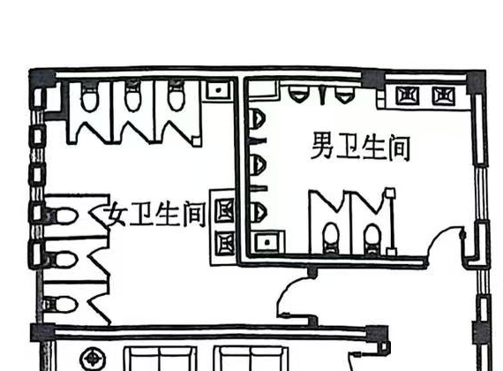
3 | 集成换气扇 | 600*300，30W以上(金羚或同级以上) | 个 | 2
4 | 男卫生间马桶 | 长665mm；宽375mm；高665mm，虹吸式，陶瓷，（恒洁）同级或以上 | 个 | 3
5 | 女卫生间马桶 | 长665mm；宽375mm；高665mm，虹吸式，陶瓷，（恒洁）同级或以上 | 个 | 5
6 | 无障碍马桶间 | 不锈钢扶手 | 套 | 2 | 304不锈钢，男女卫生间各一位
7 | 男卫生间小便池 | 暗装，感应，陶瓷，落地式小便池 （箭牌，九牧同级或以上） | 个 | 4
8 | 拖布池 | 长度715mm 宽度420mm 高度520mm，陶瓷(柯鲸或者同级) | 个 | 2
9 | 灯具 | 40W,600mm*600mm (欧普或者同级以上） | 个 | 8
10 | 电源面板及开关 | 86型墙插，5孔，开关(公牛或同级以上) | 个 | 8
11 | 男女卫生间隔断 | 抗倍特成品隔断厚18mm、五金、门锁（304不锈钢） | 平方 | 33 | 304不锈钢
12 | 洗手台 | 大理石台面，翘边，190CM*60CM,通体水槽 | 套 | 2 | 地漏，下水道需装反臭装置
13 | 水龙头 | 铜制面盆冷暖水龙头， 出水嘴140mm(四季沐歌或者同级以上) | 个 | 4
14 | 镜子 | 铝合金黑框银镜（参考台面宽，高90cm) | 个 | 2
15 | 线路改造 | ≥1.5平方 电缆（德力西或同级） | 平方 | 30 | 布线需防潮保护管套
16 | 镜前灯 | 挂壁长灯（尺寸参考镜子） | 个 | 1
17 | 工具间工具柜 | 不锈钢双门工具柜 宽60*深50*高180 | 个 | 1
18 | 其他配件 | 垃圾桶，门牌，卷纸盒，衣挂钩，洗手液盒，抽纸盒（参考坑位） | 个 |  | 所有90度拐角非圆弧处理的墙体和隔断都要贴防撞条
19 | 门套 | 木塑复合门215cm*100cm,五金、门锁，闭门器，闭门器 | 套 | 2 | 304不锈钢
20 |  | 直接工程费

11.韩国学校行政楼2号楼卫生间二楼男女卫生间
 | 工程地址 | 联友路355路 | 施工面积 |  | 特殊说明
序号 | 分项名称 | 施工说明 | 单位 | 数量
 |  | 艺、材料、品牌、等级、规格说 |  |  |  | 现平面图（实际布局存在差异，需现场勘察）
1 | 拆除 | 拆除空鼓瓷砖并修复 | 项 | 1 | 空鼓瓷砖为中心，至少拆除9宫格，并修复
2 | 顶面天花板更换 | 600*600铝扣板（白色）厚度：0.8） | 平方 | 35
3 | 集成换气扇 | 600*300，30W以上(金羚或同级以上) | 个 | 2
4 | 男卫生间马桶 | 长665mm；宽375mm；高665mm，虹吸式，陶瓷，（恒洁）同级或以上 | 个 | 3
5 | 女卫生间马桶 | 长665mm；宽375mm；高665mm，虹吸式，陶瓷，（恒洁）同级或以上 | 个 | 5
6 | 男卫生间小便池 | 暗装，感应，陶瓷，落地式小便池 （箭牌，九牧同级或以上） | 个 | 3
7 | 拖布池 | 长度715mm 宽度420mm 高度520mm，陶瓷(柯鲸或同级) | 个 | 2
8 | 灯具 | 40W,600mm*600mm (欧普或者同级以上） | 个 | 8
9 | 电源面板及开关 | 86型墙插，5孔，开关(公牛或同级以上) | 个 | 8
10 | 男女卫生间隔断 | 抗倍特成品隔断厚18mm、五金、门锁（304不锈钢） | 平方 | 33 | 304不锈钢
11 | 洗手台 | 大理石台面，翘边 190CM*60CM,通体水槽 | 套 | 2 | 地漏，下水道需装反臭装置
12 | 水龙头 | 铜制面盆冷暖水龙头， 出水嘴140mm(四季沐歌或者同级以上) | 个 | 4
13 | 镜子 | 铝合金黑框银镜（参考台面宽，高90cm) | 个 | 2
14 | 线路改造 | ≥1.5平方 电缆（德力西或同级） | 平方 | 35 | 布线需防潮保护管套
15 | 镜前灯 | 挂壁长灯（尺寸参考镜子） | 个 | 1
16 | 工具间工具柜 | 不锈钢双门工具柜 宽60*深50*高180 | 个 | 1
17 | 其他配件 | 垃圾桶，门牌，卷纸盒，衣挂钩，洗手液盒，抽纸盒（参考坑位） | 个 |  | 所有90度拐角非圆弧处理的墙体和隔断都要贴防撞条
18 | 门套 | 木塑复合门215cm*100cm,五金、门锁，闭门器 | 套 | 2 | 304不锈钢
19 |  | 直接工程费

12.韩国学校行政楼2号楼三楼改造化学废品室
 | 工程地址 | 联友路355路 | 施工面积 |  | 特殊说明
序号 | 分项名称 | 施工说明 | 单位 | 数量
 |  | 艺、材料、品牌、等级、规格说
1 | 拆除 |  | 项 | 1 | 空鼓瓷砖为中心，至少拆除9宫格，并修复
2 | 顶面天花板更换 | 防火耐腐蚀材料 | 平方 | 35 | (化学药品仓库专用）
3 | 集成换气扇 | 600*300，30W以上(金羚或同级以上) | 个 | 2
4 | 灯具 | 防爆灯 | 个 | 4 | (化学药品仓库专用）
5 | 电源面板及开关 | 86型墙插，5孔，开关(公牛或同级以上) | 个 | 4 | (化学药品仓库专用）
6 | 防爆门套 | 甲级防火钢制 215cm*100cm | 套 | 1
7 | 智能门锁 | 指纹，把手（海尔或者同级以上） | 套 | 1
8 |  | 直接工程费

13.韩国学校一号楼卫生间一楼男女卫生间
 | 工程地址 | 联友路355路 | 施工面积 |  | 特殊说明
序号 | 分项名称 | 施工说明 | 单位 | 数量
 |  | 艺、材料、品牌、等级、规格说 |  |  |  | 现平面图（实际布局存在差异，需现场勘察）
1 | 拆除 | 拆除空鼓瓷砖并修复 | 项 | 1 | 空鼓瓷砖为中心，至少拆除9宫格，并修复
2 | 顶面天花板更换 | 600*600铝扣板（白色）厚度：0.8） | 平方 | 35 |  | 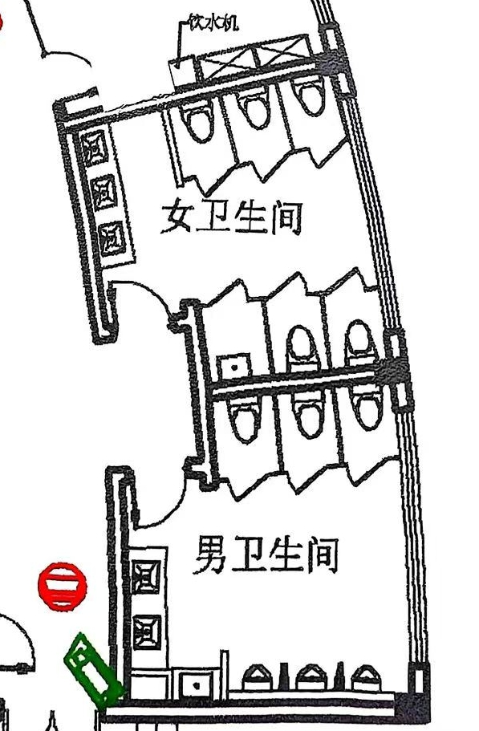
3 | 集成换气扇 | 600*300，30W以上(金羚或同级以上) | 个 | 2
4 | 男卫生间马桶 | 长665mm；宽375mm；高665mm，虹吸式，陶瓷，（恒洁）同级或以上 | 个 | 3
5 | 女卫生间马桶 | 长665mm；宽375mm；高665mm，虹吸式，陶瓷，（恒洁）同级或以上 | 个 | 5
6 | 无障碍马桶间 | 不锈钢扶手 | 套 | 2 | 304不锈钢，男女卫生间各一位
7 | 男卫生间小便池 | 暗装，感应，陶瓷，落地式小便池 （箭牌，九牧同级或以上） | 个 | 3
8 | 拖布池 | 长度715mm 宽度420mm 高度520mm，陶瓷(柯鲸或者同级) | 个 | 2
9 | 灯具 | 40W,600mm*600mm (欧普或者同级以上） | 个 | 8
10 | 电源面板及开关 | 86型墙插，5孔，开关(公牛或同级以上) | 个 | 8
11 | 男女卫生间隔断 | 抗倍特成品隔断厚18mm、五金、门锁（304不锈钢） | 平方 | 31 | 304不锈钢，此房间需设置阻隔小便池视线的屏风墙
12 | 洗手台 | 大理石台面，翘边 180CM*60CM,通体水槽 | 套 | 2 | 地漏，下水道需装反臭装置
13 | 水龙头 | 铜制面盆冷暖水龙头， 出水嘴140mm(四季沐歌或者同级以上) | 个 | 4
14 | 镜子 | 铝合金黑框银镜（参考台面宽，高90cm) | 个 | 2
15 | 线路改造 | ≥1.5平方 电缆（德力西或同级） | 平方 | 35 | 布线需防潮保护管套
16 | 镜前灯 | 挂壁长灯（尺寸参考镜子） | 个 | 1
17 | 工具间工具柜 | 不锈钢双门工具柜 宽60*深50*高180 | 个 | 1
18 | 其他配件 | 垃圾桶，门牌，卷纸盒，衣挂钩，洗手液盒，抽纸盒（参考坑位） | 个 |  | 所有90度拐角非圆弧处理的墙体和隔断都要贴防撞条
19 | 门套 | 木塑复合门215cm*100cm,五金、门锁，闭门器 | 套 | 2 | 304不锈钢
20 |  | 直接工程费

14.韩国学校一号楼卫生间二楼男女卫生间
 | 工程地址 | 联友路355路 | 施工面积 |  | 特殊说明
序号 | 分项名称 | 施工说明 | 单位 | 数量
 |  | 艺、材料、品牌、等级、规格说 |  |  |  | 现平面图（实际布局存在差异，需现场勘察）
1 | 拆除 | 拆除空鼓瓷砖并修复 | 项 | 1 | 空鼓瓷砖为中心，至少拆除9宫格，并修复
2 | 顶面天花板更换 | 600*600铝扣板（白色）厚度：0.8） | 平方 | 35
3 | 集成换气扇 | 600*300，30W以上(金羚或同级以上) | 个 | 2
4 | 男卫生间马桶 | 长665mm；宽375mm；高665mm，虹吸式，陶瓷，（恒洁）同级或以上 | 个 | 3
5 | 女卫生间马桶 | 长665mm；宽375mm；高665mm，虹吸式，陶瓷，（恒洁）同级或以上 | 个 | 5
6 | 男卫生间小便池 | 暗装，感应，陶瓷，落地式小便池 （箭牌，九牧同级或以上） | 个 | 3
7 | 拖布池 | 长度715mm 宽度420mm 高度520mm，陶瓷(柯鲸或者同级) | 个 | 2
8 | 灯具 | 40W,600mm*600mm (欧普或者同级以上） | 个 | 8
9 | 电源面板及开关 | 86型墙插，5孔，开关(公牛或同级以上) | 个 | 8
10 | 男女卫生间隔断 | 抗倍特成品隔断厚18mm、五金、门锁（304不锈钢） | 平方 | 31 | 304不锈钢
11 | 洗手台 | 大理石台面，翘边 180CM*60CM,通体水槽 | 套 | 2 | 地漏，下水道需装反臭装置
12 | 水龙头 | 铜制面盆冷暖水龙头， 出水嘴140mm(四季沐歌或者同级以上) | 个 | 4
13 | 镜子 | 铝合金黑框银镜（参考台面宽，高90cm) | 个 | 2
14 | 线路改造 | ≥1.5平方 电缆（德力西或同级） | 平方 | 30 | 布线需防潮保护管套
15 | 镜前灯 | 挂壁长灯（尺寸参考镜子） | 个 | 1
16 | 工具间工具柜 | 不锈钢双门工具柜 宽60*深50*高180 | 个 | 1
17 | 其他配件 | 垃圾桶，门牌，卷纸盒，衣挂钩，洗手液盒，抽纸盒（参考坑位） | 个 |  | 所有90度拐角非圆弧处理的墙体和隔断都要贴防撞条
18 | 门套 | 木塑复合门215cm*100cm,五金、门锁，闭门器 | 套 | 2 | 304不锈钢
19 |  | 直接工程费

15.韩国学校餐厅一楼卫生间男女卫生间
 | 工程地址 | 联友路355路 | 施工面积 |  | 特殊说明
序号 | 分项名称 | 施工说明 | 单位 | 数量
 |  | 艺、材料、品牌、等级、规格说 |  |  |  | 现平面图（实际布局存在差异，需现场勘察）
1 | 拆除 | 不空鼓部分 用膨胀螺丝加固 至少固定两个点位 | 项 | 1 | 空鼓瓷砖为中心，至少拆除9宫格
2 | 顶面天花板更换 | 600*600铝扣板（白色）厚度：0.8） | 平方 | 35 |  | 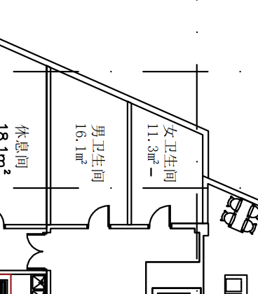 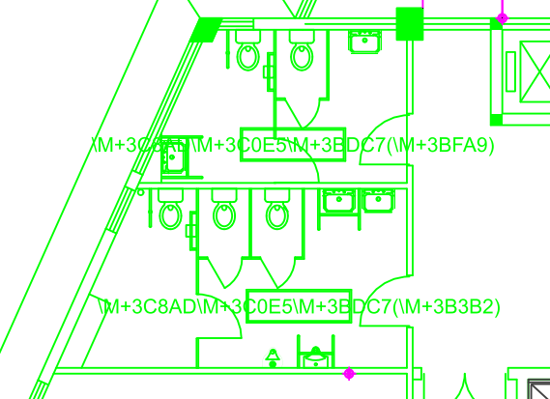
3 | 集成换气扇 | 600*300，30W以上(金羚或同级以上) | 个 | 2
4 | 男卫生间SPC墙板铺贴 | SPC石晶板锁扣密拼10*10方格厚度≥4mm(莫宁顿，丽车或同级以上) | 平方 | 39 | 具备防水防潮特性
5 | 女卫生间SPC墙板铺贴 | SPC石晶板锁扣密拼10*10方格厚度≥4mm(莫宁顿，丽车或同级以上) | 平方 | 46
6 | 男卫生间马桶 | 长665mm；宽375mm；高665mm，虹吸式，陶瓷，（恒洁）同级或以上 | 个 | 3
7 | 女卫生间马桶 | 长665mm；宽375mm；高665mm，虹吸式，陶瓷，（恒洁）同级或以上 | 个 | 3
8 | 男卫生间小便池 | 暗装，感应，陶瓷，落地式小便池 （箭牌，九牧同级或以上） | 个 | 4
9 | 小便池上方玻璃 | 有色烤漆钢化玻璃 | 平方 | 6
10 | 小便池上方置物架 | 不锈钢支架 大理石台面(黑金砂)宽度：15厘米 | 米 | 2.7
11 | 拖布池 | 长度715mm 宽度420mm 高度520mm，陶瓷(柯鲸或者同级) | 个 | 2
12 | 灯具 | 40W,600mm*600mm (欧普或者同级以上） | 个 | 8
13 | 电源面板及开关 | 86型墙插，5孔，开关(公牛或同级以上) | 个 | 8
14 | 男女卫生间隔断 | 抗倍特成品隔断厚18mm、五金、门锁 | 平方 | 27 | 304不锈钢
15 | 洗手台 | 大理石台面，翘边 160CM*60CM,通体水槽 | 套 | 2 | 地漏，下水道需装反臭装置
16 | 水龙头 | 铜制面盆冷暖水龙头， 出水嘴140mm(四季沐歌或者同级以上) | 个 | 4
17 | 线路改造 | ≥1.5平方 电缆（德力西或同级） | 平方 | 30 | 布线需防潮保护管套
18 | 镜前灯 | 挂壁长灯（尺寸参考镜子） | 个 | 1
19 | 工具间工具柜 | 不锈钢双门工具柜 宽60*深50*高180 | 个 | 1
20 | 其他配件 | 垃圾桶，门牌，卷纸盒，衣挂钩，洗手液盒，抽纸盒（参考坑位） | 个 |  | 所有90度拐角非圆弧处理的墙体和隔断都要贴防撞条
21 | 门套 | 木塑复合门215cm*100cm,五金、门锁，闭门器 | 套 | 2 | 304不锈钢
22 | 镜子 | 铝合金黑框银镜（参考台面宽，高90cm) | 个 | 2
23 |  | 直接工程费

16.韩国学校餐厅二楼音乐厅男女卫生间
 | 工程地址 | 联友路355路 | 施工面积 |  | 特殊说明
序号 | 分项名称 | 施工说明 | 单位 | 数量
 |  | 艺、材料、品牌、等级、规格说 |  |  |  | 现平面图（实际布局存在差异，需现场勘察）
1 | 拆除空鼓部分瓷砖 | 不空鼓部分 用膨胀螺丝加固 至少固定两个点位 | 项 | 1 | 空鼓瓷砖为中心，至少拆除9宫格
2 | 拆除部分抹平 | 水泥砂浆找平 | 项 | 1
3 | 男卫生间SPC墙板铺贴 | SPC石晶板锁扣密拼10*10方格厚度≥4mm(莫宁顿，丽车或同级以上) | 平方 | 39 | 具备防水防潮特性
4 | 女卫生间SPC墙板铺贴 | SPC石晶板锁扣密拼10*10方格厚度≥4mm(莫宁顿，丽车或同级以上) | 平方 | 46
5 | 男女卫生间顶面天花板 | 600*600铝扣板（白色）厚度：0.8） | 平方 | 31
6 | 集成换气扇 | 600*300，30W以上(金羚或同级以上) | 个 | 2
7 | 小便池上方玻璃 | 有色烤漆钢化玻璃 | 平方 | 6
8 | 小便池上方置物架 | 不锈钢支架 大理石台面(黑金砂)宽度：15厘米 | 米 | 2.7
9 | 男卫生间马桶 | 长665mm；宽375mm；高665mm，虹吸式，陶瓷，（恒洁）同级或以上 | 个 | 3 | 马桶和小便池的布局可以自由设计，经学校同意方可实施，304不锈钢，男女卫生间各一位
10 | 女卫生间马桶 | 长665mm；宽375mm；高665mm，虹吸式，陶瓷，（恒洁）同级或以上 | 个 | 4
11 | 无障碍马桶间 | 不锈钢扶手 | 套 | 2
12 | 男卫生间小便池 | 暗装，感应，陶瓷，落地式小便池 （箭牌，九牧同级或以上） | 个 | 3
13 | 拖布池 | 长度715mm 宽度420mm 高度520mm，陶瓷(柯鲸或者同级) | 个 | 2
14 | 男卫生间洗手池台面 | 大理石台面，翘边 200CM*60CM,通体水槽 | 套 | 1
15 | 女卫生间洗手池台面 | 大理石台面，翘边 200CM*60CM,通体水槽 | 套 | 1
16 | 上下水改造 | 含打洞及水管材料 | 项 | 1 | 地漏，下水道需装反臭装置
17 | 水龙头 | 铜制面盆冷暖水龙头， 出水嘴140mm(四季沐歌或者同级以上) | 个 | 4
18 | 镜子 | 铝合金黑框银镜（参考台面宽，高90cm) | 面 | 2
19 | 顶面灯具 | 40W,600mm*600mm (欧普或者同级以上） | 个 | 8
20 | 电源面板及开关 | 86型墙插，5孔，开关(公牛或同级以上) | 个 | 8
21 | 线路改造 | ≥1.5平方 电缆（德力西或同级） | 平方 | 30 | 布线需防潮保护管套
22 | 卫生间隔断 | 抗倍特成品隔断厚18mm、五金、门锁 | 平方 | 35 | 304不锈钢
23 | 镜前灯 | 挂壁长灯（尺寸参考镜子） | 个 | 1
24 | 工具间工具柜 | 不锈钢双门工具柜 宽60*深50*高180 | 个 | 1
25 | 其他配件 | 垃圾桶，门牌，卷纸盒，衣挂钩，洗手液盒，抽纸盒，窗防窥膜 | 个 |  | 所有90度拐角非圆弧处理的墙体和隔断都要贴防撞条
26 | 门套 | 木塑复合门215cm*100cm,五金、门锁，闭门器 | 套 | 2 | 304不锈钢
27 |  | 工程直接费：

